Sheet1
timestamp | tracker_id | hiz_kmh | plaka_metni | arac_resim_yolu | plaka_resim_yolu | Arac Goruntusu | Plaka Goruntusu
2025-08-06 10:20:45 | 8 | 209 | 3AE6211 | hiz_ihlalleri_yuksek_kalite/arac_8_20250806_102045.jpg | hiz_ihlalleri_yuksek_kalite/plaka_8_20250806_102045.jpg | 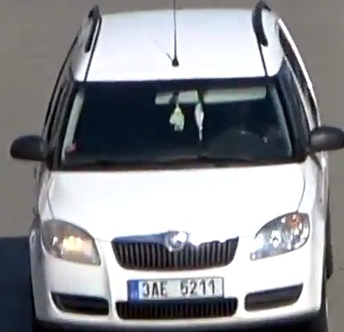 | 